A1 - Réutilisation
Réutilisation des eaux pluviales

Remplissez les cases vertes
A. Données |  |  | Cliquez ici pour accéder à des explications complémentaires

Encodez ci-dessous les affectations du bâtiment concerné par ordre de priorité en fonction de l'affectation que vous souhaitez privilégier pour y raccorder les eaux pluviales. |  |  | Ci-dessous un exemple de calculateur pré-rempli

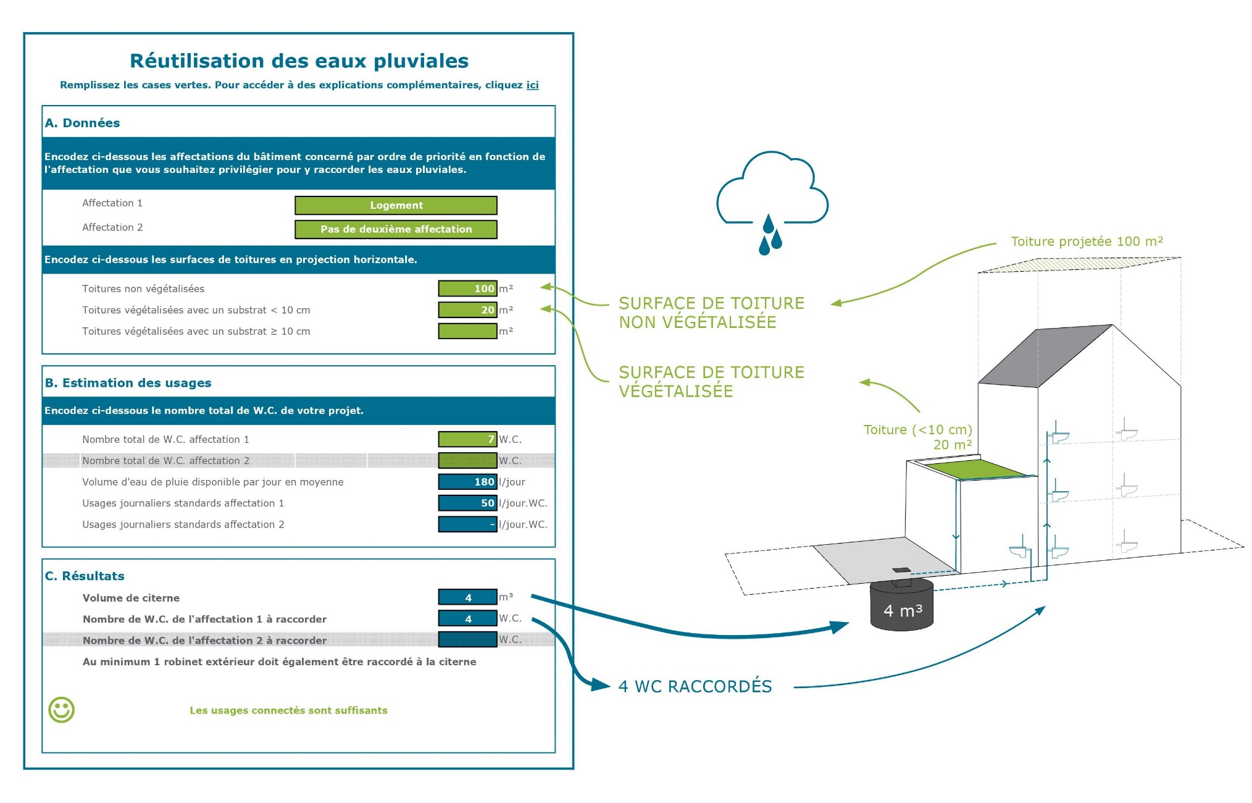
 | Affectation 1

 | Affectation 2 (à remplir obligatoirement)

Encodez ci-dessous les surfaces de toitures en projection horizontale.

 | Toitures non végétalisées | m²

 | Toitures végétalisées avec un substrat < 10 cm | m²

 | Toitures végétalisées avec un substrat ≥ 10 cm | m²
 | et avec une réserve d'eau de min 8 l/m²

B. Estimation des usages

Encodez ci-dessous le nombre total de W.C. de votre projet.

 | Nombre total de W.C. affectation 1 | W.C.

 | Nombre total de W.C. affectation 2 | W.C.

 | Volume d'eau de pluie disponible par jour en moyenne | l/jour

 | Usages journaliers standards affectation 1 | l/jour.WC.

 | Usages journaliers standards affectation 2 | l/jour.WC.

C. Résultats

 | Volume de citerne | m³

 | Nombre de W.C. de l'affectation 1 à raccorder | W.C.

 | Nombre de W.C. de l'affectation 2 à raccorder | W.C.

 | Au minimum 1 robinet extérieur doit également être raccordé à la citerne

